Hoja1
INDICACIONES:

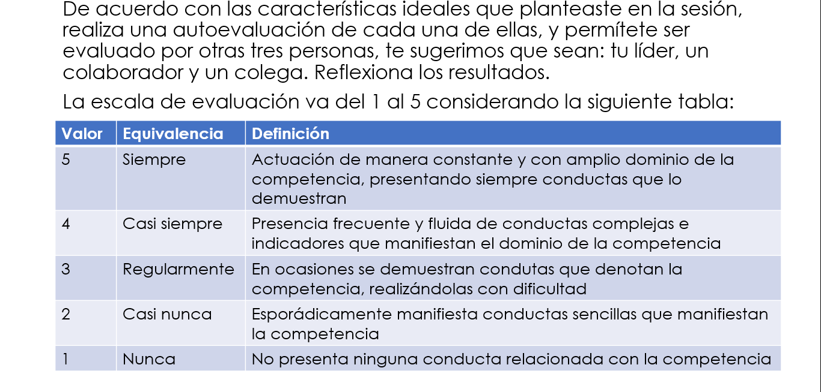

Características ideales
 | Autoevaluación | E 1 | E2 | E3
 |  |  | Evaluación Externa
 | Característica | Autoevaluación | E 1 | E2 | E3

